题目
【18春训营 -价值投资新时代】任务七：券商—变局

【通关题】

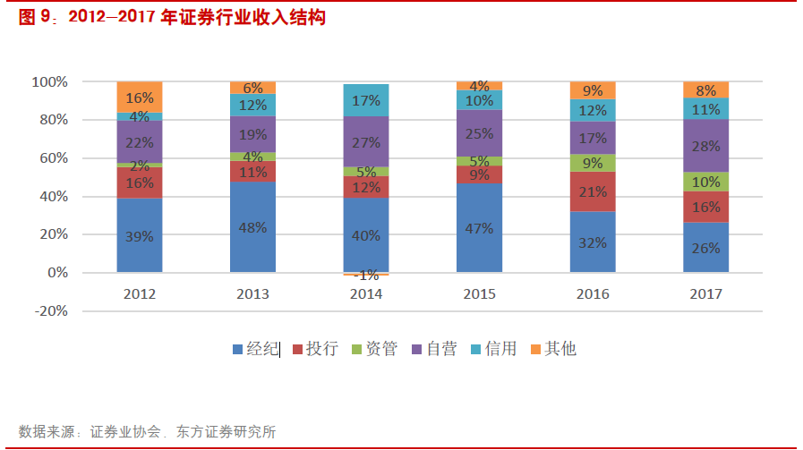
1、券商的收入来源主要有哪些，分别占比多少？
2014年-2016年，证券公司主要收入结构如下：
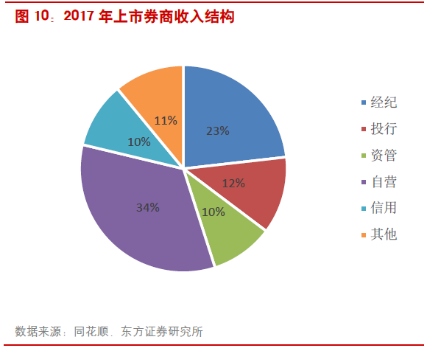

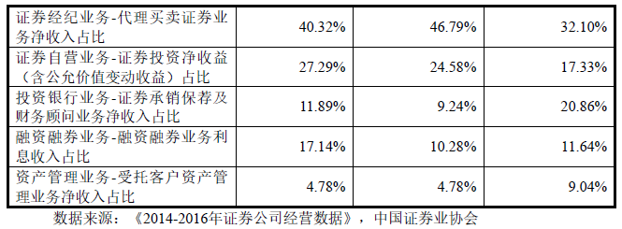

引用：天风证券招股说明书-2017-12-29，P204
中国证券业协会发布证券公司2017年经营数据 http://www.sac.net.cn/hysj/zqgsjysj/201802/t20180205_134441.html

2、请列出券商主要收入各项下行业的排名前十。

证券简称 | 经纪 | 投行 | 资管 | 利息 | 投资 | 其他
东方证券 | 14% | 13% | 19% | -19% | 69% | 5%
西南证券 | 22% | 20% | 3% | -7% | 63% | -1%
国海证券 | 25% | 17% | 6% | -14% | 45% | 20%
广发证券 | 20% | 13% | 18% | 2% | 44% | 3%
兴业证券 | 17% | 13% | 5% | 5% | 43% | 18%
华泰证券 | 20% | 10% | 11% | 17% | 41% | 2%
东吴证券 | 24% | 18% | 5% | -14% | 39% | 27%
西部证券 | 22% | 19% | 3% | 12% | 39% | 5%
海通证券 | 14% | 12% | 7% | 13% | 36% | 18%
国元证券 | 21% | 14% | 3% | 24% | 35% | 3%
东北证券 | 15% | 6% | 4% | -3% | 32% | 45%
太平洋 | 22% | 10% | 22% | 14% | 31% | 0%
中信证券 | 19% | 10% | 13% | 6% | 31% | 22%
申万宏源 | 34% | 10% | 10% | 13% | 30% | 3%
国泰君安 | 24% | 11% | 7% | 24% | 29% | 5%
招商证券 | 30% | 16% | 9% | 13% | 28% | 3%
方正证券 | 49% | 7% | 5% | 10% | 26% | 3%
光大证券 | 27% | 12% | 11% | 13% | 26% | 11%
华西证券 | 40% | 13% | 3% | 17% | 24% | 3%
山西证券 | 11% | 13% | 3% | 1% | 24% | 49%
第一创业 | 15% | 20% | 32% | 6% | 21% | 6%
华安证券 | 41% | 5% | 4% | 30% | 20% | 2%
中国银河 | 39% | 5% | 6% | 26% | 20% | 4%
中原证券 | 25% | 5% | 4% | 21% | 19% | 24%
浙商证券 | 21% | 11% | 7% | 9% | 17% | 35%
国金证券 | 28% | 31% | 4% | 16% | 10% | 10%
资料来源：Wind，华泰证券研究所

3、东方证券（600958）、中信证券（600030）和华泰证券（601688）是主要的不同是什么？
东方证券2017营收按照行业分类
业务名称 | 营业收入(元) | 收入比例 | 营业成本(元) | 成本比例 | 利润比例 | 毛利率
经纪及证券金融 | 45.85亿 | 35.55% | 20.60亿 | 41.77% | 31.70% | 55.08% | 经纪
证券销售及交易 | 39.72亿 | 30.79% | 6.54亿 | 13.26% | 41.65% | 83.54%
投资管理 | 28.22亿 | 21.88% | 13.90亿 | 28.18% | 17.97% | 50.75%
投资银行 | 15.20亿 | 11.78% | 8.28亿 | 16.79% | 8.68% | 45.51%

中信证券2017营收按照行业分类
业务名称 | 营业收入(元) | 收入比例 | 营业成本(元) | 成本比例 | 利润比例 | 毛利率
其他业务 | 131.70亿 | 30.42% | 108.03亿 | 39.95% | 14.57% | 17.97%
经纪业务 | 108.15亿 | 24.98% | 59.39亿 | 21.96% | 30.01% | 45.08% | 经纪
证券投资业务 | 77.29亿 | 17.85% | 40.82亿 | 15.09% | 22.45% | 47.19%
资产管理业务 | 75.75亿 | 17.50% | 40.33亿 | 14.91% | 21.80% | 46.76%
证券承销业务 | 40.02亿 | 9.24% | 21.86亿 | 8.08% | 11.18% | 45.38%

华泰证券2017营收按照行业分类
业务名称 | 营业收入(元) | 收入比例 | 营业成本(元) | 成本比例 | 利润比例 | 毛利率
财富管理业务 | 84.49亿 | 40.03% | 35.26亿 | 34.37% | 45.38% | 58.27% | 经纪
机构服务业务 | 40.09亿 | 18.99% | 21.68亿 | 21.13% | 16.97% | 45.91%
其他 | 36.22亿 | 17.16% | 19.94亿 | 19.43% | 15.01% | 44.96%
投资管理业务 | 33.28亿 | 15.77% | 10.37亿 | 10.11% | 21.12% | 68.84%
国际业务 | 17.00亿 | 8.05% | 15.35亿 | 14.96% | 1.52% | 9.70%

中信证券的其他业务体量大，券商各领域营收排名第一。中信证券其他业务营收131.7亿比东方证券总体营收105.32亿还要高。2017其他业务实现营业收入人民币131.71亿元，同比增长53.33%。2017年度其他业务收入较上年增加4,059,077,551.22元，增加比例为90.68%，主要是由于本年度大宗商品贸易量增长所致。

华泰证券2016 年，公司顺利完成AssetMark 收购，为财富管理转型对接全球资源提供了强大的平台，国际化发展布局由此迈 出关键一步。参考国际投行其机构服务业务是以后成长性较好的方向。

东方证券国际化化业务占比低营收3.18亿，占比3.02%，主要业务还是经济业务，还未开始转型。但是其都在业务占比较高。

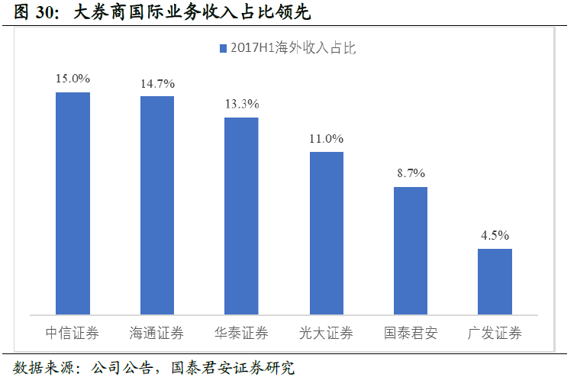

4、中资券商和美国投行是主要的不同是什么？
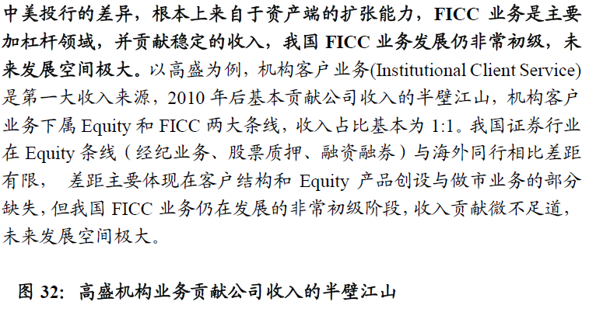

 |  |  |  | 来源：20180312-国泰君安-综合金融行业券商商业模式转型系列之三：龙头崛起，集中度始上扬，大变革在路上

5、你认为券商的估值比银行高主要是什么原因？你认为是否合理，为什么？
如果金融行业按照PB来做估值，券商是目前估值在PB 1.5左右，银行估值在PB 1左右。券商比银行估值高50%左右。
主要原因：如果与国外投行比，我们的券商还具有成长股属性。由于A股市场成立时间过短，市场制度不够成熟，国内券商业务比较成熟的也就股票、债券承销，经纪业务（收手续费），券商自营（自己炒股）。其他业务还有十分巨大的发展空间。PB1.5左右的估值应该还算合理，现在中概股回归的CDR业务也是券商未来估值的驱动力。总之相对于银行，同样处在目前的监管背景下我国券商的投行业务想象空间更大，创新性更好。

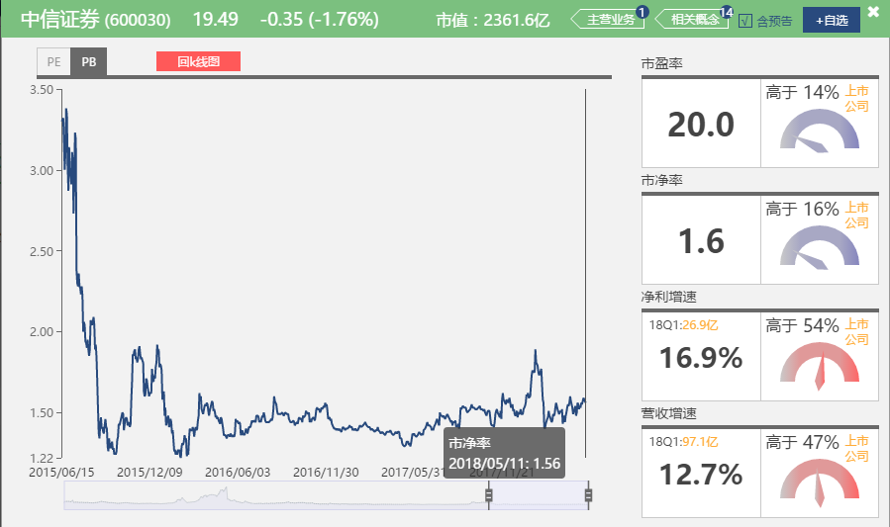
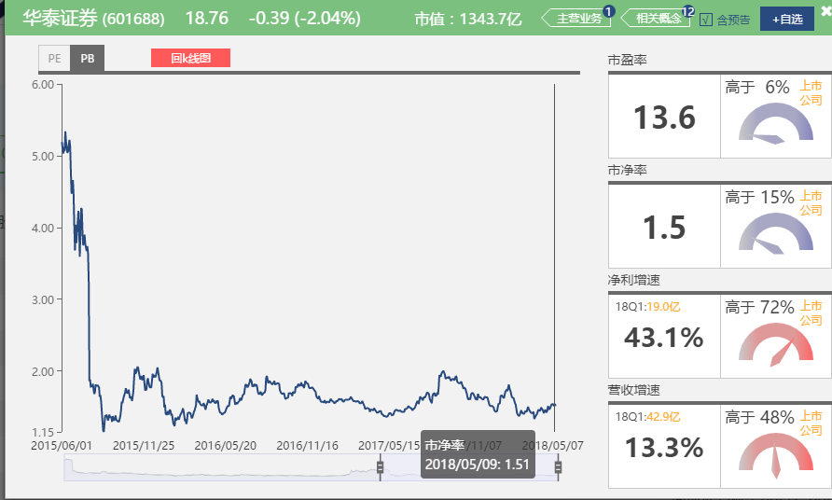
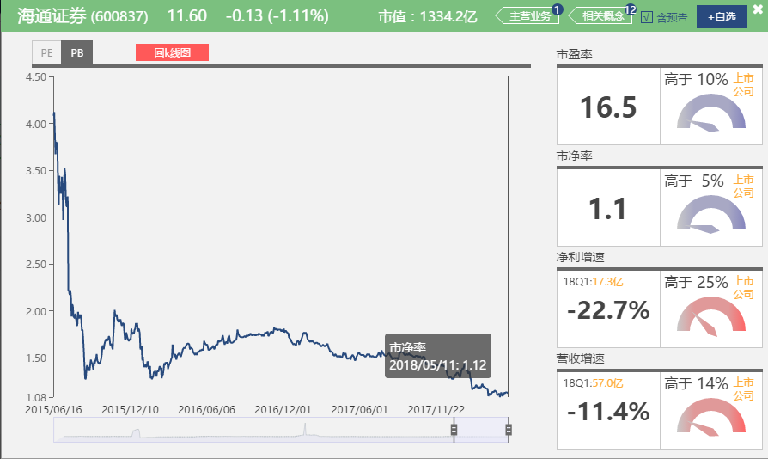

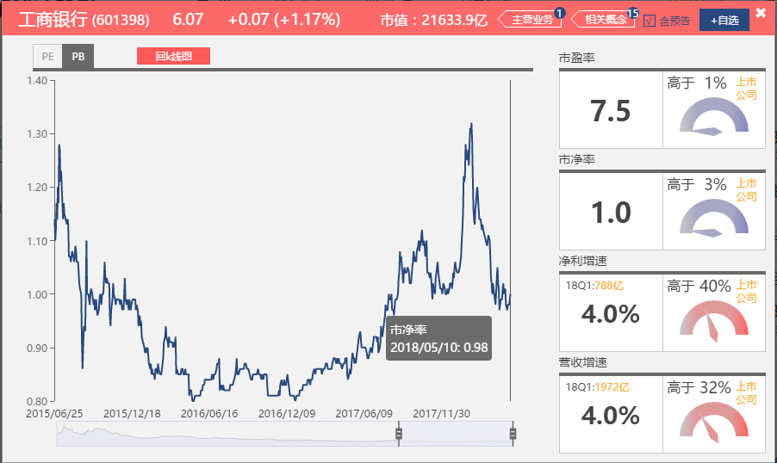
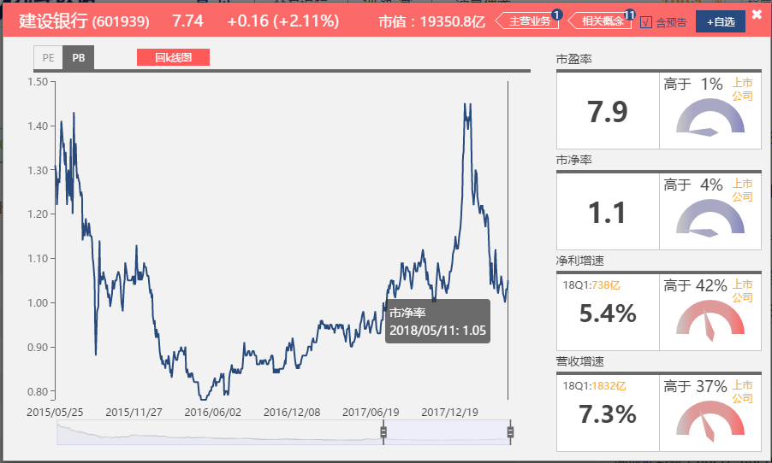
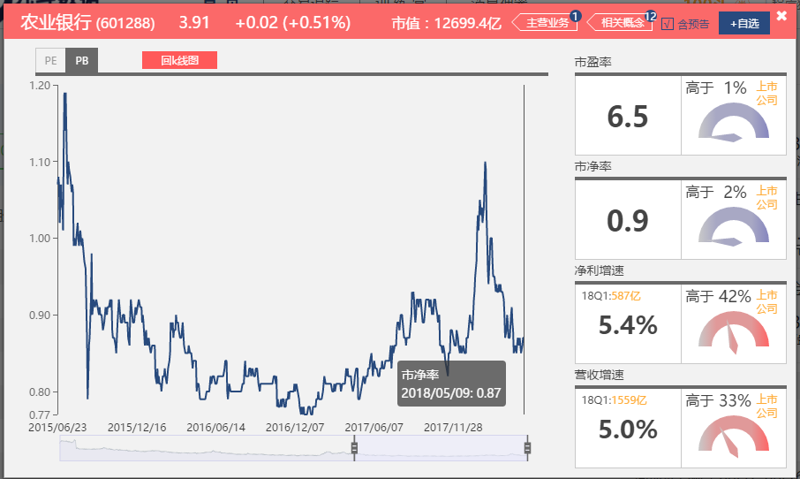

6、近几年证券业最主要的政策变化有哪些？
2017年以来影响资产证券化市场的政策十条
1. 2017年上半年资产证券化方面主要聚焦在PPP项目的资产证券化。
2. PPP 项目 ABS 挂牌条件及披露要求同步发布
3. 2017年5月26日，证监会发布了《上市公司股东、董监高减持股份的若干规定》
4. 应收账款抵押登记办法对资产证券化的影响
5. 《关于规范金融机构资产管理业务的指导意见（征求意见稿）》对ABS的影响
6.企业应收账款 ABS 挂牌条件及信息披露指南发布
7.委贷新规发布对ABS的影响
8.《中国银监会关于进一步深化整治银 行业市场乱象的通知》对ABS的影响
9. 保监会1号文对ABS业务的影响
10.融资租赁债权ABS业务相关指南发布

金融开放增长频繁落地

全球3地3家外资机构不约而同申请控股合资券商，得益于我国证券市场的加速开放。 2018年4月28日，证监会公布了《外商投资证券公司管理办法》，允许外资持股比例最高可达51%，同时宣布“即日起，符合条件的境外投资者可根据该办法和服务指南的要求，向证监会提交变更公司实际控制人或者设立合资证券公司的申请材料”。在回答媒体提问时，证监会发言人表示，已有欧洲及亚洲等地多家大型金融机构多次和证监会沟通了解政策。

证监会就《存托凭证发行与交易管理办法》公开征求意见 2018年5月4日

投行模式参考美国投行衍生品交易，量化交易等创新，还有即将推出的CDR。
8、证券业面临的最主要风险是什么？
证券行业是强周期性行业，A股市场风险对经纪业务影响最大，但是随着券商转型以后该业务影响会逐步减弱。
国家金融监管政策风险，例如：资管新规等等。

9、08年华尔街投行崩溃的主要原因是什么？中国的券商面临着多大这样的风险？
房地产次贷衍生品泛滥，评级机构滥用评级，杠杆率过高，市场一旦出现风吹草动造成连锁效应。

国家已经多轮去杠杆，金融监管政策频出，房地产坚持：房子是用来住的政策导向。对于券商来说衍生品有限，类似美国的次贷危机风险很低。
至少中国房地产市场最大风险应该在银行不在券商。

【附加题】
1、以一大一小，中信证券（600030）和国海证券（000750）为例，试从估值，AH价差，经营月报，A股成交量和资金面信息等多个维度评估券商当前的性价比。
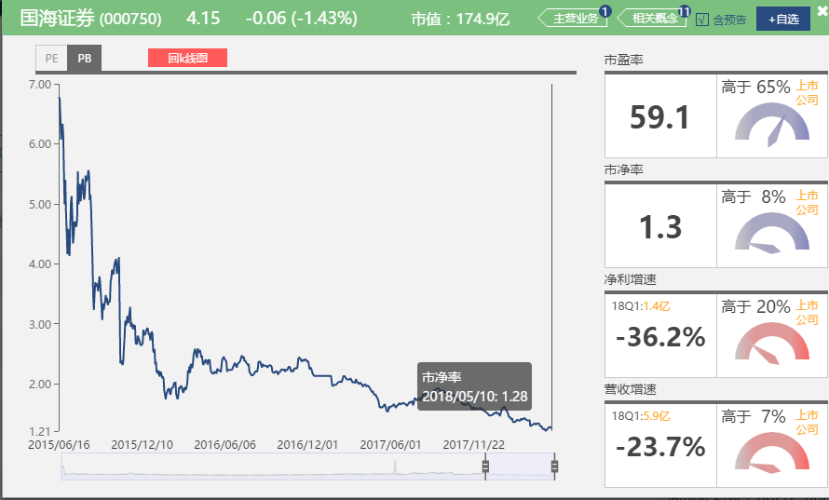

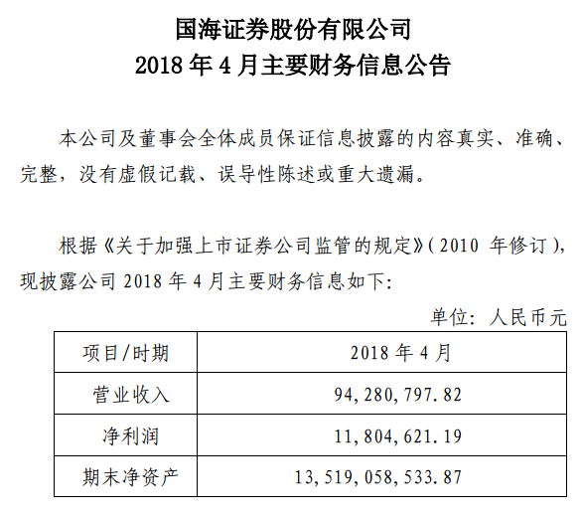

中信证券周成交100亿左右，国海证券周成交3亿左右。
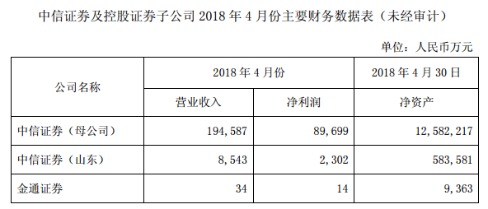

中信证券营业收入：20.3164亿万元，净利润：9.2015亿万，净利增速18Q1:12.7%，营收增速18Q1：16.9%
国海证券营业收入：9428万元，净利润：1180万元，净利增速18Q1：-23.7%，营收增速18Q1：-36.2%
总结：强者恒强，各项指标显示中信证券强于过国海证券，至少2018Q1是增长的。

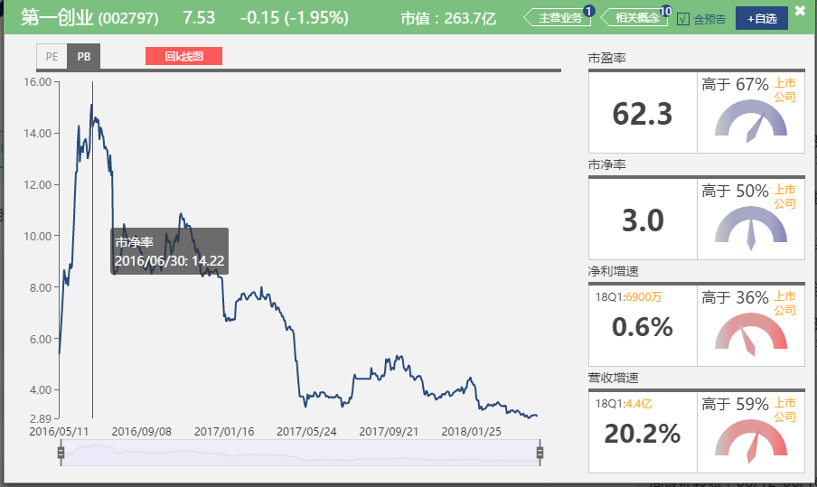
2、观察第一创业（002797）、华西证券（002926），列举其上市后PE最大值，PE最小值，PB最大值，PB最小值，同时段内中信证券和国海证券的PE/PB最大最小值，列举附加题的四家公司在该时段内从最高价到最低价的跌幅，说说你的结论。
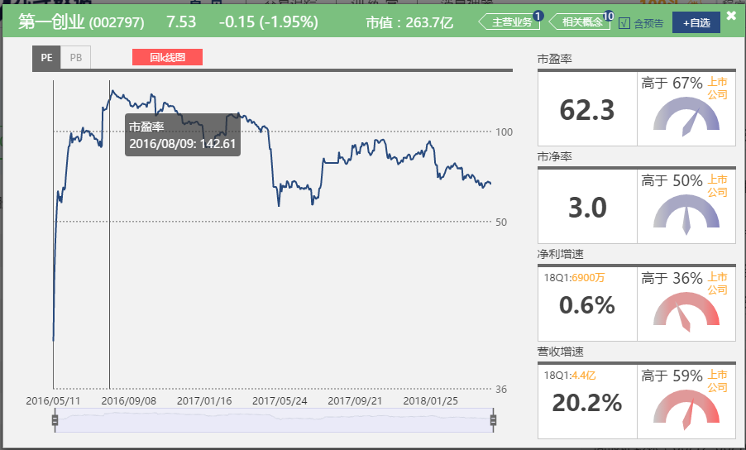

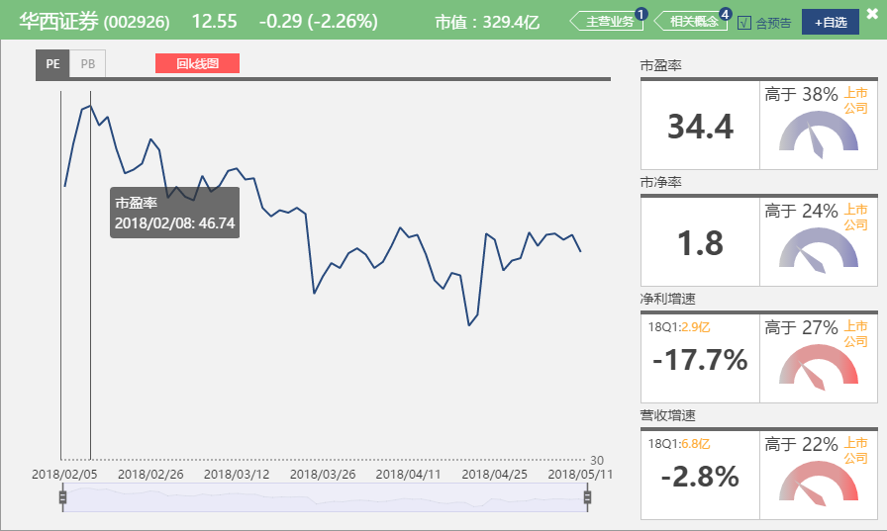
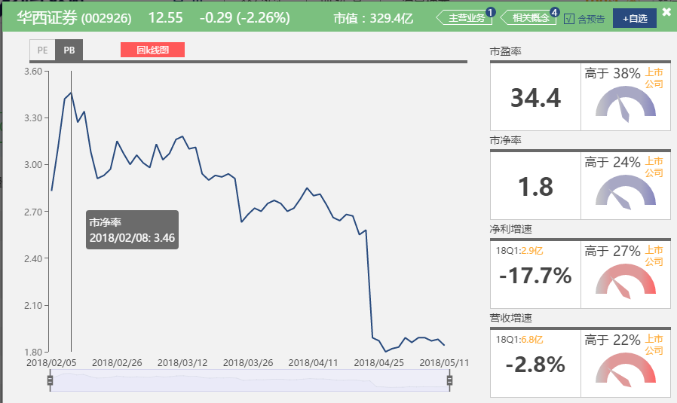

 | PE最大 | PE最小 | PE当前值 | PB最大 | PB最小 | PB当前值 | 跌幅
第一创业 | 161 | 54.18 | 62.3 | 14.69 | 3 | 3 | -70%
华西证券 | 46.74 | 31.96 | 34.4 | 3.46 | 1.8 | 1.8 | -26.29%
中信证券 | 188 | 8.06 | 20 | 22 | 1.24 | 1.6 | -12.80%
国海证券 | 1085 | 12.91 | 59.1 | 53 | 1.26 | 1.3 | -67.90%

国海证券，第一创业的PB接近历史最低值，跌幅超过2/3，但是18Q1的扣费净利润均负增长，目前看不到估值继续下降的趋势。
但是如果2018年中报业绩出现扭转的迹象，目前的价格区间可能是底部。

阅读资料
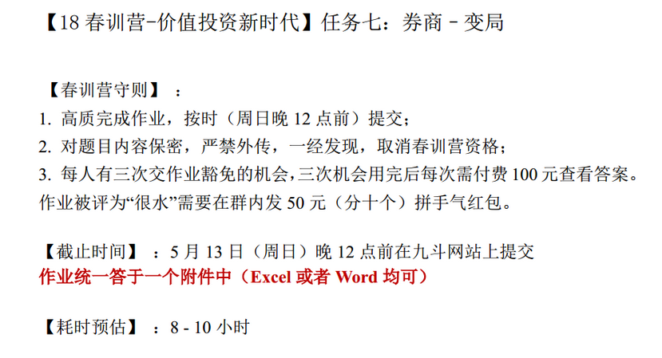
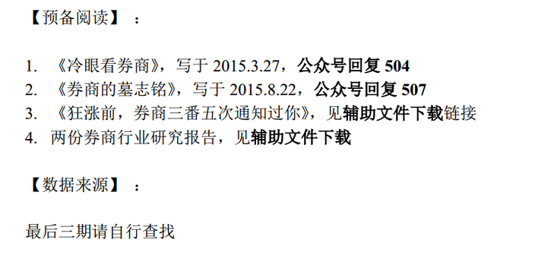
【18春训营 -价值投资新时代】任务七：券商—变局

